关系图
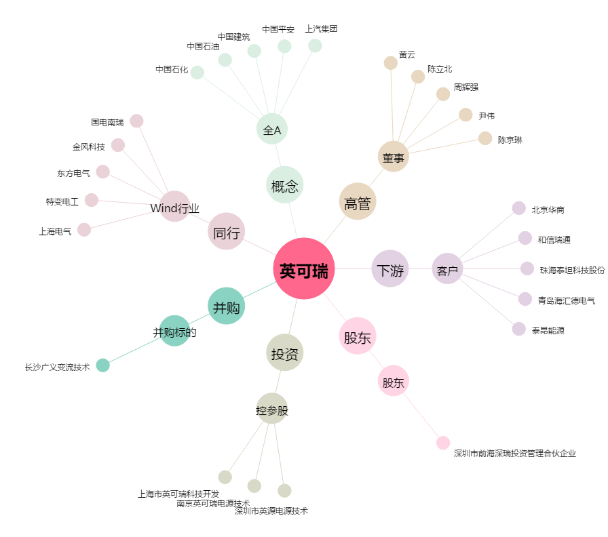
英可瑞[300713.SZ] - 关系概览图

